상품제안서
티머니 교통카드 | 상품코드: S11949

 |  |  |  |  |  |  | 02-713-8555 | www.synergygift.co.kr
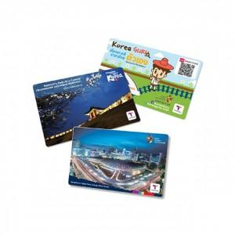

【상세/제작정보】 | <p><span style="font-size: 12pt;">* 1,000개&nbsp;</span><span style="font-size: 12pt;">주문제작형으로</span><span style="font-size: 12pt;">&nbsp;6주 이상 소요예정 입니다.</span>&nbsp;</p>

【인쇄/포장옵션】 | 풀칼라 / OPP(비닐)

【공급단가】 | 수량 | 100~ | 300~ | 500~ | 1,000~ | 3,000~
*VAT별도 | 단가 | 8,120원 | 5,120원 | 4,210원 | 3,640원 | 3,550원

【상품 URL】 | https://www.synergygift.co.kr:443/src/goods_detail.php?gdno=16159

